Folha1
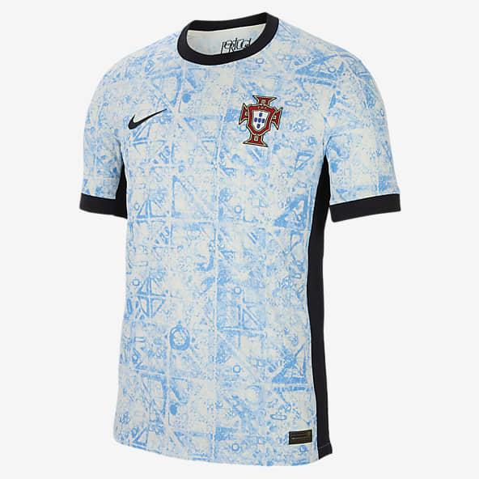 | 大小 L 没有后面带名字和号码 |  | SIZE L BACK WITHOUT NUMBER AND NAME | MORADA responder aqui dentro 收货人（Receiver）: 地址（Address）: 电话（Tel）: 城市（city）： 省/州（Province/state) : 邮编（Post Code）: 国家（country）
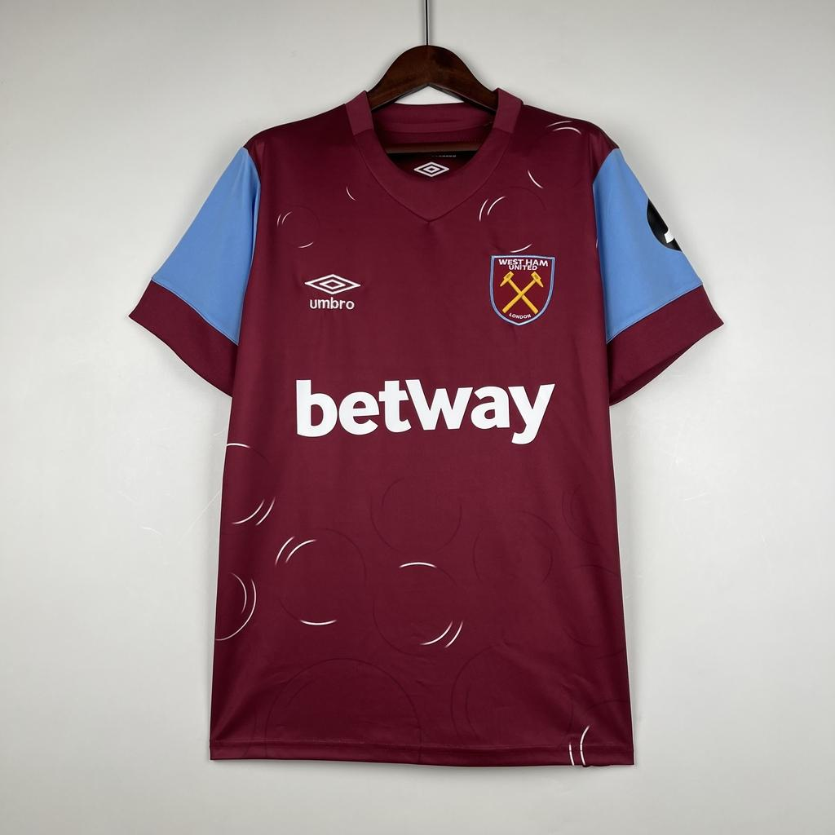 | 大小 L 后面带名字和号码 名字.PAQUETÁ 号码 10 |  | SIZE L BACK WITH NUMBER AND NAME Name PAQUETA NUMBER 10
 | 大小 L 加补丁 没有后面带名字和号码 | 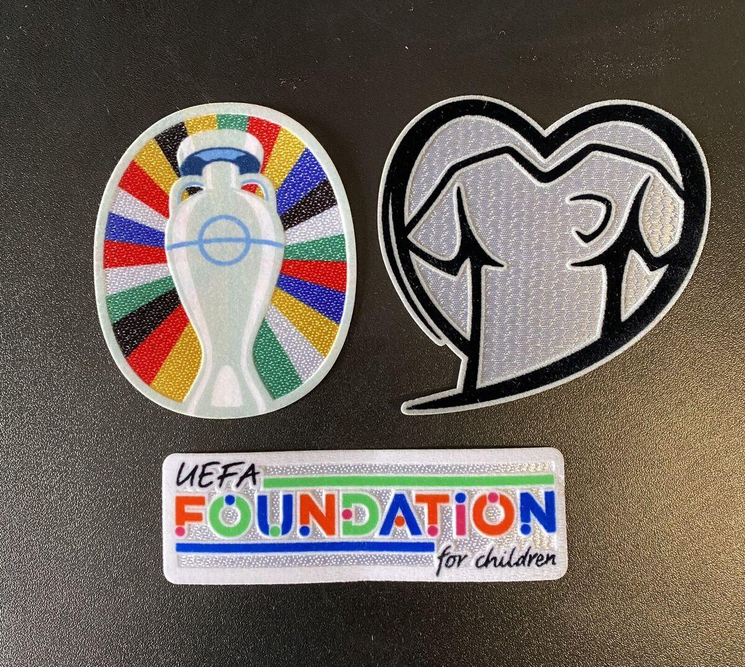 | SIZE L WITH PATCH BACK WITHOUT NUMBER AND NAME | TUTORIAL : Na coluna A e E metam as fotos das camisolas. Na coluna B e F metam as características delas. Caso queiram Patch usa o 加补丁 e mete nas colunas que tem espaço neste caso C, D, G, H.
 |  |  |  | Podem usar o inglês como o mandarim para fazer os pedidos Por fim apaga, estes textos do tutorial .

